12月汇总
日期 | 授信额度 |  | 实际资金往来 |  |  |  |  |  | 12月剩余信誉金额
 |  | 上月余款 | 12月付款金额 | 12月发货金额 | 12月退货金额 | 快递费用 | 资金余额 | 12月实际销售额
2016-12-01 | 20000 | -3874.73 |  | 571 | 107 |  |  | 464
2016-12-02 |  |  |  | 1329 | 256 |  |  | 1073
2016-12-03 |  |  |  | 1208 |  |  |  | 1208
2016-12-04 |  |  |  |  |  |  |  | 0
2016-12-05 |  |  |  | 1720 | 269 |  |  | 1451
2016-12-06 |  |  |  | 464 |  |  |  | 464
2016-12-07 |  |  |  | 408 |  |  |  | 408
2016-12-08 |  |  |  | 482 | 116 |  |  | 366
2016-12-09 |  |  |  | 937 |  |  |  | 937
2016-12-10 |  |  |  | 620 |  |  |  | 620
2016-12-11 |  |  |  |  |  |  |  | 0
2016-12-12 |  |  |  | 13038 | 219 |  |  | 12819
2016-12-13 |  |  |  | 6152 | 1078 |  |  | 5074
2016-12-14 |  |  |  | 4346 |  |  |  | 4346
2016-12-15 |  |  |  | 3172 |  |  |  | 3172
2016-12-16 |  |  |  | 1761 |  |  |  | 1761
2016-12-17 |  |  |  | 1019 |  |  |  | 1019
2016-12-18 |  |  |  |  |  |  |  | 0
2016-12-19 |  |  | 10000 | 7656 | 1693 |  |  | 5963
2016-12-20 |  |  |  | 2239 |  |  |  | 2239
2016-12-21 |  |  |  | 2879 |  |  |  | 2879
2016-12-22 |  |  |  | 3177 | 227 |  |  | 2950
2016-12-23 |  |  |  | 1532 | 249 |  |  | 1283
2016-12-24 |  |  |  | 2260 |  |  |  | 2260
2016-12-25 |  |  |  |  |  |  |  | 0
2016-12-26 |  |  |  | 3879 | 411 |  |  | 3468
2016-12-27 |  |  |  | 1039 |  |  |  | 1039
2016-12-28 |  |  |  | 1778 | 1104 |  |  | 674
2016-12-29 |  |  |  | 2248 |  |  |  | 2248
2016-12-30 |  |  |  | 2246 | 654 |  |  | 1592
2016-12-31 |  |  |  | 840 |  |  |  | 840
合计 | 20000 | -3874.73 | 10000 | 69000 | 6383 | -61 | -56430.73 | 62556 | -36430.73

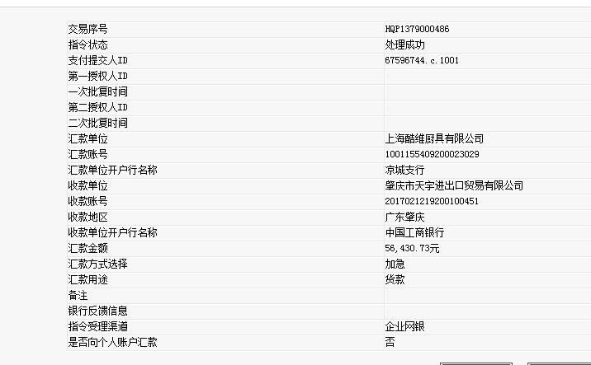
酷维客户垫付运费明细
订单号 | 运费 | 其他 |  |  | 已核对 | 打款金额 | 56430.73
2619901723085462 | 10
2905746023251224-1 | 30 | 100
2878881309736994 | 30
 | 总费用 | 70

尚尼运费
日期 | 单号 | 平台 | 渠道 | 地址 | 收货人 | 重量 | 总运费 | 酷维承担运费
2016-12-15 | 215347699898 | 酷维 | 电商 | 河北省 | 裴立全 | 0.53 | 18 | 9

